Analisis Bubble Sort
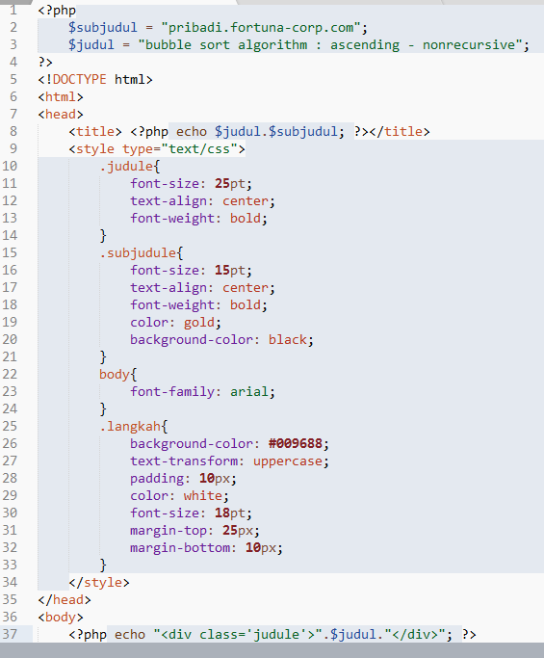
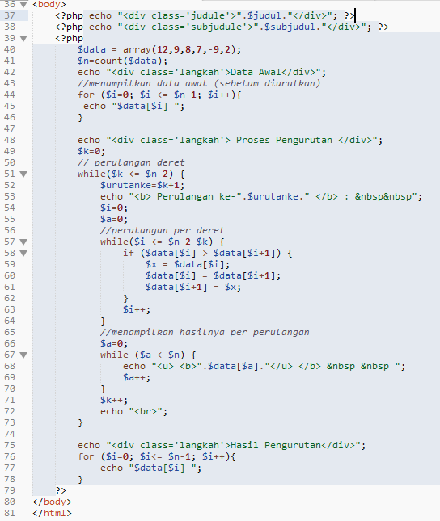
LOGIKA PENGURUTAN
 | line | penjelasan
 | 1 | pembuka script php
 | 2 | pembuatan variabel subjudul
 | 3 | pembuatan variabel judul
 | 4 | penutup script php
 | 5 | definisi tag html
 | 6 | definisi tag html
 | 7 | definisi tag head
 | 8 | definisi tag title
 | 9 | pembuka tag css
 | 10 | pembuatan class judule
 | 11 | pengaturan ukuran font
 | 12 | pengaturan perataan teks
 | 13 | pengaturan ketebalan teks
 | 14 | penutup class
 | 15 | pembuatan class subjudule
 | 16 | pengaturan ukuran font
 | 17 | pengaturan perataan teks
 | 18 | pengaturan ketebalan teks
 | 19 | pengaturan warna teks
 | 20 | pengaturan warna background
 | 21 | penutup class
 | 22 | pendefinisian style tag body
 | 23 | pengaturan tipe/jenis font teks
 | 24 | penutup definisi
 | 25 | pembuatan class langkah
 | 26 | pengaturan warna background
 | 27 | pengaturan teks menjadi kapital
 | 28 | pengaturan jarak padding
 | 29 | pengaturan warna teks
 | 30 | pengaturan ukuran font
 | 31 | pengaturan margin atas
 | 32 | pengaturan margin bawah
 | 33 | penutup class
 | 34 | penutup tag style/css
 | 35 | penutup tag head
 | 36 | pembuka tag body
 | 37 | pembuatan dan penampilan div dengan menggunakan class judule dan berisi variabel judul
 | 38 | pembuatan div dengan menggunakan class subjudule dan berisi variabel subjudul
 | 39 | pembuka php
 | 40 | pembuatan array dengan nama data dengan isian tsb
 | 41 | pembuatan variabel n dengan isian pengambilan jumlah dari array
 | 42 | pembuatan dan penampilan div dengan class langkah
 | 43 | komentar | PERULANGAN A
 | 44 | perulangan A | for ($i=0; $i <= $n-1; $i++){ |  |  |  | $data = array(12,9,8,7,-9,2);
 | 45 |  | echo "$data[$i] ";
 | 46 |  | }
 | 47 | kosong | iterasi ke- | nilai i | cek kondisi | kebenaran | statement
 | 48 | pembuatan dan penampilan div dengan class langkah | iterasi 1 | i=0 | i <= n-1
 | 49 | PERULANGAN B dengan nested PERULANGAN B.1 DAN B.2 |  |  | 0 <= 6-1
 | 50 |  |  |  | 0 <= 5 | benar | menampilkan array data pada deret ke i/0
 | 51 |  |  |  |  |  | $data[0] = 12
 | 52 |  | iterasi 2 | i=1 | i <= n-1
 | 53 |  |  |  | 1 <= 6-1
 | 54 |  |  |  | 1 <= 5 | benar | menampilkan array data pada deret ke i/1
 | 55 |  |  |  |  |  | $data[1] = 9
 | 56 |  | iterasi 3 | i=2 | 2 <= 5 | benar | $data[2]=8
 | 57 |  | iterasi 4 | i=3 | 3 <= 5 | benar | $data[3]=7
 | 58 |  | iterasi 5 | i=4 | 4 <= 5 | benar | $data[4]=-9
 | 59 |  | iterasi 6 | i=5 | 5 <= 5 | benar | $data[5]=2
 | 60 |  | iterasi 7 | i=6 | 6 <= 5 | salah | stop
 | 61
 | 62
 | 63 |  | PERULANGAN B |  |  |  |  |  | PERULANGAN B.1 |  |  |  |  |  | PERULANGAN B.2
 | 64 |  | $k=0; |  |  |  |  |  | while($i <= $n-2-$k) { |  |  |  |  | $data = array(12,9,8,7,-9,2); | $a=0; |  |  |  |  | $data = berisi array hasil pemrosesan perulangan B.1 pada iterasi 1 perulangan B);
 | 65 |  | // perulangan deret |  |  |  |  |  |  | if ($data[$i] > $data[$i+1]) { |  |  |  |  | while ($a < $n) {
 | 66 |  | while($k <= $n-2) { |  |  |  |  |  |  |  | $x = $data[$i]; |  |  |  |  | echo "<u> <b>".$data[$a]."</u> </b> &nbsp &nbsp ";
 | 67 |  |  | $i=0; |  |  |  |  |  |  | $data[$i] = $data[$i+1]; |  |  |  |  | $a++;
 | 68 |  |  | $a=0; |  |  |  |  |  |  | $data[$i+1] = $x; |  |  |  | }
 | 69 |  |  | PERULANGAN B.1 |  |  |  |  |  | }
 | 70 |  |  | PERULANGAN B.2 |  |  |  |  |  | $i++;
 | 71 |  | } |  |  |  |  |  | }
 | 72 |  | $k++;
 | 73 |  |  |  |  |  |  |  | Pada perulangan B iterasi 1, maka iterasi B.1 nya adalah sebagai berikut: |  |  |  |  |  | Berdasarkan pada perulangan B iterasi 1 dan merujuk hasil perulangan B.1, maka iterasi B.2 nya adalah sebagai berikut:
 | 74 | kosong | iterasi ke- | nilai i | cek kondisi | kebenaran | statement |  | iterasi ke- | nilai i | cek kondisi | kebenaran | statement | urutan sekarang | iterasi ke- | nilai i | cek kondisi | kebenaran | statement
 | 75 | pembuatan dan penampilan div dengan class langkah | iterasi 1 | k=0 | k <= n-2 |  |  |  | iterasi 1 | i=0 | i <= n-2-k |  |  |  | iterasi 1 | a=0 | a < n
 | 76 | PERULANGAN C |  |  | 0 <= 6-2 |  |  |  |  |  | 0 <= 6-2-0 |  |  |  |  |  | 0 < 6 | benar | menampilkan data[a]
 | 77 |  |  |  | 0 <= 4 | benar | i = 0, a=0, melakukan perulangan B.1 dan B.2 |  |  |  | 0 <= 4 | benar | jika data[i] > data[i+1] |  |  |  |  |  | menampilkan data[0]
 | 78 |  | iterasi 2 | k=1 | 1 <= 4 | benar | i = 0, a=0, melakukan perulangan B.1 dan B.2 |  |  |  |  |  | jika data[0] > data[0+1] |  | iterasi 2 | a=1 | 1 < 6 | benar | menampilkan data[1]
 | 79 | penutup php | iterasi 3 | k=2 | 2 <= 4 | benar | i = 0, a=0, melakukan perulangan B.1 dan B.3 |  |  |  |  |  | jika 12 > 9 ==> kondisi benar maka |  | iterasi 3 | a=2 | 2 < 6 | benar | menampilkan data[2]
 | 80 | penutup tag body | iterasi 4 | k=3 | 3 <= 4 | benar | i = 0, a=0, melakukan perulangan B.1 dan B.4 |  |  |  |  |  | x = data[0] |  | iterasi 4 | a=3 | 3 < 6 | benar | menampilkan data[3]
 | 81 | penutup tag html | iterasi 5 | k=4 | 4 <= 4 | benar | i = 0, a=0, melakukan perulangan B.1 dan B.5 |  |  |  |  |  | data[0] = data[1] |  | iterasi 5 | a=4 | 4 < 6 | benar | menampilkan data[4]
 |  |  | iterasi 6 | k=5 | 5 <= 4 | salah | stop |  |  |  |  |  | data[1] = data[0] | $data = array(9,12,8,7,-9,2); | iterasi 6 | a=5 | 5 < 6 | benar | menampilkan data[5]
 |  |  |  |  |  |  |  |  | iterasi 2 | i=1 | 1<=4 | benar | jika 12 > 8 ==> kondisi benar maka |  | iterasi 7 | a=6 | 6 < 6 | salah | stop
 |  |  |  |  |  |  |  |  |  |  |  |  | x = data[0]
 |  |  |  |  |  |  |  |  |  |  |  |  | data[0] = data[1]
 |  |  |  |  |  |  |  |  |  |  |  |  | data[1] = data[0] | $data = array(9,8,12,7,-9,2);

 |  |  |  |  |  |  |  |  | dst |  |  |  |  |  | dst

 |  |  |  |  |  |  |  |  | Pada perulangan B iterasi 2, maka iterasi B.1 nya adalah sebagai berikut: |  |  |  |  |  | Berdasarkan pada perulangan B iterasi 2 dan merujuk hasil perulangan B.1, maka iterasi B.2 nya adalah sebagai berikut:
 |  |  |  | if ($data[$i] > $data[$i+1]) { |  |  |  |  | Pada perulangan B iterasi 3, maka iterasi B.1 nya adalah sebagai berikut: |  |  |  |  |  | Berdasarkan pada perulangan B iterasi 3 dan merujuk hasil perulangan B.1, maka iterasi B.2 nya adalah sebagai berikut:
 |  |  |  |  | $x = $data[$i]; |  |  |  | Pada perulangan B iterasi 4, maka iterasi B.1 nya adalah sebagai berikut: |  |  |  |  |  | Berdasarkan pada perulangan B iterasi 4 dan merujuk hasil perulangan B.1, maka iterasi B.2 nya adalah sebagai berikut:
 |  |  |  |  | $data[$i] = $data[$i+1]; |  |  |  | Pada perulangan B iterasi 5, maka iterasi B.1 nya adalah sebagai berikut: |  |  |  |  |  | Berdasarkan pada perulangan B iterasi 5 dan merujuk hasil perulangan B.1, maka iterasi B.2 nya adalah sebagai berikut:
 |  |  |  |  | $data[$i+1] = $x; |  |  |  | Pada perulangan B iterasi 6, maka iterasi B.1 nya adalah sebagai berikut: |  |  |  |  |  | Berdasarkan pada perulangan B iterasi 6 dan merujuk hasil perulangan B.1, maka iterasi B.2 nya adalah sebagai berikut:
 |  |  |  | }
 |  |  |  | $i++;

 |  |  | PERULANGAN C
 |  |  | for ($i=0; $i<= $n-1; $i++){ |  |  |  |  | $data = berisi array hasil pemrosesan perulangan B iterasi terakhir);
 |  |  |  | echo "$data[$i] ";
 |  |  | }

 |  |  | Perulangan C
 |  |  | iterasi ke- | nilai i | cek kondisi | kebenaran | statement
 |  |  | iterasi 1 | i=0 | i <=n-1
 |  |  |  |  | 0 <=6-1
 |  |  |  |  | 0<=5 | benar | menampilkan data[0]
 |  |  | iterasi 2 | i=1 | 1<=5 | benar | menampilkan data[1]
 |  |  | iterasi 3 | i=2 | 2<=5 | benar | menampilkan data[2]
 |  |  | iterasi 4 | i=3 | 3<=5 | benar | menampilkan data[3]
 |  |  | iterasi 5 | i=4 | 4<=5 | benar | menampilkan data[4]
 |  |  | iterasi 6 | i=5 | 5<=5 | benar | menampilkan data[5]
 |  |  | iterasi 7 | i=6 | 6<=5 | salah | stop

 |  |  | dst

